電子白板-查詢維修單
名稱 | 說明 | 回介接清單 |  |  |  |  | 名稱 | 說明
電子白板-查詢維修單 | 查詢維修單(含財產編號)_FLAG<>'6' AND PRO_TYPE='1' --修繕完成已結案 |  |  |  |  |  | 工務管理查詢單位請修單 | 提供該單位1個月內提出已完修及所有未完修的請修單資訊
 |  |  |  |  |  |  | 輸入 | 輸出
輸入 | 輸出 |  |  |  |  |  | API名稱 | 工務管理查詢單位請修單
 | 成功/失敗 |  |  |  |  |  | 正式URL | https://eop01p.vghks.gov.tw/ValidateWebService/WebService.aspx?Fun=GetUnitMaintainStatus
 |  |  |  |  |  |  | 測試URL
API名稱 | 電子白板-查詢維修單 |  |  |  |  |  | METHOD | POST
正式URL |  |  |  |  |  |  | 傳入參數/範例 | 參數名稱 | 參數型態 | 必輸 | 說明
正式API GATEWAY URL |  |  |  |  |  |  |  | HID | char(3) | V | 院區編號: 3A0院方
測試URL | http://oasap1t.kmuh.gov.tw:83/api/ERS?UNITCODE=31304 |  |  |  |  |  |  | UNITCODE | char(5) | V | 單位代碼:73200-32病房
測試API Gateway URL |  |  |  |  |  |  | 回傳參數 | 參數名稱 | 說明
METHOD | POST |  |  |  |  |  |  | MAINTAIN_NO | 請修單號
傳入參數/範例 |  |  |  |  |  |  |  | EQMT_CODE | 財產碼
 | 參數名稱 | 子參數 | 參數型態 | 必輸 | 說明 |  |  | EQMT_DESC | 財產名稱
 | UNITCODE |  | varchar(5) | V | 單位代號 |  |  | TEAM_DESC | 維修單位
 |  |  |  |  |  |  |  | STAFF_NAME | 維修人員
回傳參數/範例 | <ERSservices> <ACT_DATE>1110913</ACT_DATE> <ERS_NO>1110913011</ERS_NO> <EXP_DATE>1110913</EXP_DATE> <PRC_TYPE>自行維修完成</PRC_TYPE> <PRO_NAME>3110101-28 0037e化護理工作車(含醫療專用液晶工業電腦)</PRO_NAME> <REMARKS>已處理</REMARKS> <REP_PERSON>黃★豪</REP_PERSON> <SER_NO>1</SER_NO> <UNITNAME>資訊室</UNITNAME> </ERSservices> |  |  |  |  | 高榮(2024-01-22): 以單位查詢維修單狀態條件: 依單位取得近一個月請修已完修 及所有尚在請修狀態的請修單資訊 |  | MAINTAIN_IO_TYPE_DESC | 處理狀態 :自修，建議報廢，商修，合約
 | 參數名稱 | 子參數 | 參數型態 | 必輸 | 說明 |  |  | PRE_FINISH_DATE | 預計完成日期
 | ERS_NO |  | varchar(15) |  | 維修單單號 | YYYMMDD*** |  | MTN_FINISH_DATE | 實際完成日期
 | SER_NO |  | int |  | 序號 |  |  | STATUS | 狀態:未分派、未完工、會簽中、未結案、已結案 若無請修單回傳"無請修紀錄"
 | PRO_NAME |  | nvarchar(32) |  | 財產編號(含名稱) |  | 範例1 | { "MAINTAIN_NO":"111300341", "EQMT_CODE":"S311030408-000746", "EQMT_DESC":"生理監視器", "TEAM_DESC":"醫學工程組", "STAFF_NAME":"張信", "MAINTAIN_IO_TYPE_DESC":"故障簡述:壓脈帶接頭脫落;維修方式:自修;維修進度說明:生理監視器 補快速接頭;故障原因:斷裂/脫落", "PRE_FINISH_DATE":"2024/01/12", "MTN_FINISH_DATE":"2024/01/09", "STATUS":"已結案"},
 | NAME |  | varchar(20) | V | 維修單位 |  | 範例2 | { "MAINTAIN_NO":"911300049", "EQMT_CODE":"030399", "EQMT_DESC":"其他", "TEAM_DESC":"公用設備組", "STAFF_NAME":"張正泰", "MAINTAIN_IO_TYPE_DESC":"故障簡述:無法正常運轉;維修方式:合約;維修進度說明:控制面板故障,更換新品經調整後,恢復正常張申霖;故障原因:零件故障", "PRE_FINISH_DATE":"2024/02/01", "MTN_FINISH_DATE":"2024/01/25", "STATUS":"未結案" }
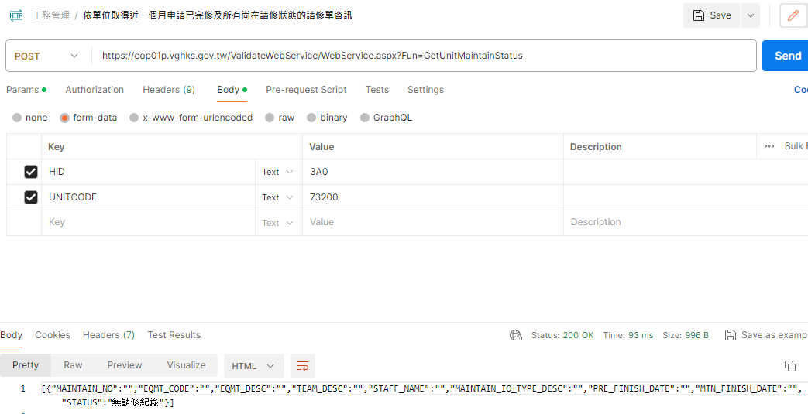
 | REP_PERSON |  | varchar(10) | V | 維修人員
 | PRC_TYPE |  | varchar(4) | V | 處理狀態分類
 | EXP_DATE |  | varchar(10) | V | 預計完成日期
 | ACT_DATE |  | varchar(10) | V | 實際完成日期
 | REMARKS |  | nvarchar(200) | V | 備註
 | FLAG |  | int | V | 流程狀態 | -1 退件 0 申請未送出 1 2 申請送出主管已簽核 3 處理中 4 修繕完成未驗收 5 修繕完成未結案 6 修繕完成已結案

